info régime d'aides
I- | Rappel des dépenses éligibles pour le Régime d'aides SA.58981

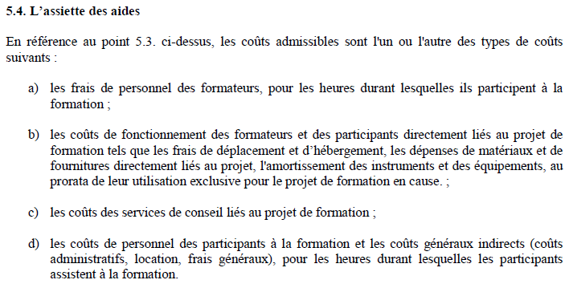

 | Remarque : Les dépenses d'équipements : comme il s'agit d'une subvention de fonctionnement, il n'est pas possible de déclarer des investissements (achats de biens tangibles ou non immobilisés). Mais vous pouvez déclarer les amortissements de ces équipements sur la durée du projet et au prorata de leur utilisation par celui-ci.

II- | Rappel des seuils maximals de financements d'aides d'Etat des projets dans le cadre du régime d'aide SA.58981

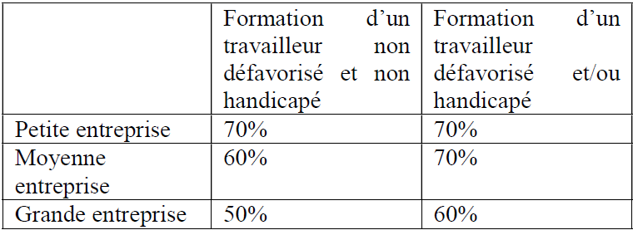

 | Définition de Petite, Moyenne et Grande entreprises

